Technická specifikace a ceny
Příloha č. 1 – Specifikace židlí, nabídkové ceny a místa dodání. Doplňte na žlutě vyznačených polích a uložte. Tuto přílohu ponechte ve formátu xlsx - nepřevádějte do PDF.
Příloha č. 1 - Technická specifikace, ceny a místa dodání tato příloha zůstane ve formátu *xlsx. - nepřevádějte do PDF
Obchodní firma nebo název dodavatele - právnická/fyzická osoba :

Označení | Komodita | POŽADAVEK ZADAVATELE Parametry židlí *) | Splnění požadavku dodavatelem | Popis naplnění požadavku Vyplňte název zboží (označení typu/modelu, popř. jasný popis nebo URL internetový odkaz) | Ilustrační obrázky zadavatele | Celkový předpokládaný počet ks dle typu židlí/konferenčních křesel na zakázku | Nabídková cena v Kč za 1 ks dle typu židle/konferenčních křesel bez DPH | Částka DPH (21%) | Cena celkem v Kč za 1 ks dle typu židlí/ konferenčních křesel s DPH | Celková nabídková cena v Kč bez DPH za 24 měsíců | Celková nabídková cena v Kč s DPH za 24 měsíců
typ 1 | Kancelářská židle otočná s podhlavníkem | Kancelářská židle otočná s podhlavníkem - zádová opěrka z pevné samonosné síťoviny | Vyplňte ANO/NE |  | 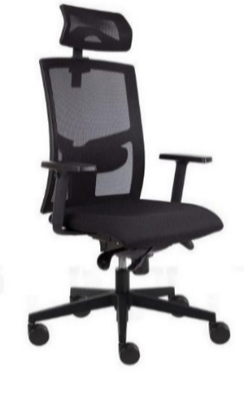 | 110 | - Kč | - Kč | - Kč | - Kč | - Kč
 |  | Mechanika t-synchro s horizontálním posunem sedáku, 5 polohami aretace, nastavením tuhosti dle váhy uživatele | Vyplňte ANO/NE
 |  | Kříž pětiramenný nylonový - černý | Vyplňte ANO/NE
 |  | Podhlavník stavitelný 3D v prodyšné síťovině | Vyplňte ANO/NE
 |  | Područky černé 3D se zámkem výškově i hloubkově stavitelné, otočné s horní měkčenou dotykovou plochou | Vyplňte ANO/NE
 |  | Sedák čalouněný, výplň studená pěna | Vyplňte ANO/NE
 |  | Zádová opěrka výškově stavitelná ze samonosné černé síťoviny s mech. zámkem | Vyplňte ANO/NE
 |  | Opěrka bederní hloubkově a výškově stavitelná | Vyplňte ANO/NE
 |  | Kolečka univerzální prům. 65 mm pro tvrdou podlahu i koberec | Vyplňte ANO/NE
 |  | Výška sedu min. 45 cm, max. 57 cm | Vyplňte ANO/NE
 |  | Šířka sedáku min. 52 cm,hloubka sedáku min. 49 cm | Vyplňte ANO/NE
 |  | Celková výška židle min. 104 cm, max. 121 cm + podhlavník 17 - 24 cm | Vyplňte ANO/NE
 |  | Otěruvzdornost min. 150 000 cyklů | Vyplňte ANO/NE
 |  | Nosnost min. 150 kg. | Vyplňte ANO/NE
 |  | Barva černá, modrá, šedá | Vyplňte ANO/NE
 |  | Požadovaná záruka za jakost 60 měsíců | Vyplňte ANO/NE
 |  | Lhůta pro dodání na základě objednávek max. 60 dnů | Doplňte dodávací lhůtu
 |  | (např. typ GAME ŠÉF VIP SÍŤ)
typ 2 | Kancelářská židle otočná s podhlavníkem | Kancelářská židle otočná s podhlavníkem - zádová opěrka z pevné samonosné síťoviny | Vyplňte ANO/NE |  |  | 140 | - Kč | - Kč | - Kč | - Kč | - Kč
 |  | Mechanika synchro s 5 polohami aretace, nastavením tuhosti dle váhy uživatele | Vyplňte ANO/NE
 |  | Kříž pětiramenný nylonový - černý | Vyplňte ANO/NE
 |  | Podhlavník stavitelný výškově a úhlově v černé prodyšné síťovině | Vyplňte ANO/NE
 |  | Područky černé výškově stavitelné s horní měkčenou dotykovou plochou | Vyplňte ANO/NE
 |  | Sedák čalouněný | Vyplňte ANO/NE
 |  | Zádová opěrka výškově stavitelná ze samonosné černé síťoviny s mech. zámkem | Vyplňte ANO/NE
 |  | Opěrka bederní výškově stavitelná | Vyplňte ANO/NE
 |  | Kolečka univerzální prům. 65 mm pro tvrdou podlahu i koberec | Vyplňte ANO/NE
 |  | Výška sedu min. 44 cm, max. 56 cm | Vyplňte ANO/NE
 |  | Šířka sedáku min. 52 cm, hloubka sedáku min. 49 cm | Vyplňte ANO/NE
 |  | Celková výška židle min. 104 cm, max. 121 cm + podhlavník 17 - 24 cm | Vyplňte ANO/NE
 |  | Otěruvzdornost min. 150 000 cyklů | Vyplňte ANO/NE
 |  | Nosnost min. 150 kg. | Vyplňte ANO/NE
 |  | Barva černá, modrá, šedá | Vyplňte ANO/NE
 |  | Požadovaná záruka za jakost 60 měsíců | Vyplňte ANO/NE
 |  | Lhůta pro dodání na základě objednávek max. 60 dnů | Doplňte dodávací lhůtu
 |  | (např. typ GAME ŠÉF SÍŤ)
typ 3 | Kancelářská židle otočná bez podhlavníku | Kancelářská židle otočná bez podhlavníku - čalouněná zádová opěrka | Vyplňte ANO/NE |  | 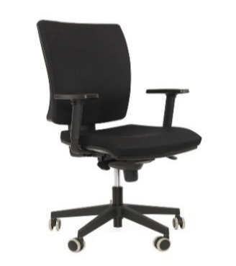 | 50 | - Kč | - Kč | - Kč | - Kč | - Kč
 |  | Mechanika synchronní s 5 polohami aretace, nastavením tuhosti dle váhy uživatele | Vyplňte ANO/NE
 |  | Kříž pětiramenný nylonový - černý | Vyplňte ANO/NE
 |  | Područky černé stavitelné výškově s horní měkčenou dotykovovou plochou | Vyplňte ANO/NE
 |  | Sedák i opěrák čalouněný ve stejné barvě, výplň studená pěna | Vyplňte ANO/NE
 |  | Zádová opěrka výškově stavitelná | Vyplňte ANO/NE
 |  | Kolečka univerzální prům. 65 mm pro tvrdou podlahu i koberec | Vyplňte ANO/NE
 |  | Výška sedu min. 44 cm, max. 56 cm | Vyplňte ANO/NE
 |  | Šířka sedáku min. 50 cm, hloubka sedáku min. 45 cm | Vyplňte ANO/NE
 |  | Celková výška židle min. 98 cm, max. 121 cm | Vyplňte ANO/NE
 |  | Otěruvzdornost min. 150 000 cyklů | Vyplňte ANO/NE
 |  | Nosnost min. 130 kg | Vyplňte ANO/NE
 |  | Barva černá, modrá, šedá | Vyplňte ANO/NE
 |  | Požadovaná záruka za jakost 60 měsíců | Vyplňte ANO/NE
 |  | Lhůta pro dodání na základě objednávek max. 60 dnů | Doplňte dodávací lhůtu
 |  | (např. typ LARA VIP)
typ 4 | Kancelářská židle otočná s podhlavníkem | Kancelářská židle otočná s podhlavníkem - čalouněná zádová opěrka | Vyplňte ANO/NE |  | 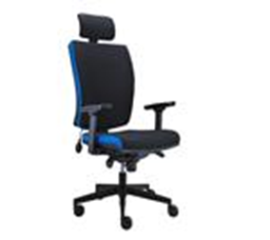 | 30 | - Kč | - Kč | - Kč | - Kč | - Kč
 |  | Mechanika synchronní s 5 polohami aretace, nastavením tuhosti dle váhy uživatele | Vyplňte ANO/NE
 |  | Kříž pětiramenný nylonový - černý | Vyplňte ANO/NE
 |  | Podhlavník stavitelný výškově a úhlově | Vyplňte ANO/NE
 |  | Područky černé stavitelné výškově s horní měkčenou dotykovovou plochou | Vyplňte ANO/NE
 |  | Sedák i opěrák čalouněný ve stejné barvě, výplň studená pěna | Vyplňte ANO/NE
 |  | Zádová opěrka výškově stavitelná | Vyplňte ANO/NE
 |  | Kolečka univerzální prům. 65 mm pro tvrdou podlahu i koberec | Vyplňte ANO/NE
 |  | Výška sedu min. 44 cm, max. 56 cm | Vyplňte ANO/NE
 |  | Šířka sedáku min. 50 cm, hloubka sedáku min. 45 cm | Vyplňte ANO/NE
 |  | Celková výška židle min. 98 cm, max. 121 cm + podhlavník 16 - 25 cm | Vyplňte ANO/NE
 |  | Otěruvzdornost min. 150 000 cyklů | Vyplňte ANO/NE
 |  | Nosnost min. 130 kg | Vyplňte ANO/NE
 |  | Barva černá, modrá, šedá | Vyplňte ANO/NE
 |  | Požadovaná záruka za jakost 60 měsíců | Vyplňte ANO/NE
 |  | Lhůta pro dodání na základě objednávek max. 60 dnů | Doplňte dodávací lhůtu
 |  | (např. typ LARA VIP)
typ 5 | Kancelářské křeslo otočné bez podhlavníku | Kancelářské křeslo otočné bez podhlavníku - zádová opěrka čalouněná | Vyplňte ANO/NE |  |  | 20 | - Kč | - Kč | - Kč | - Kč | - Kč
 |  | Mechanika houpací s nastavením protiváhy sedícího | Vyplňte ANO/NE
 |  | Kříž pětiramenný plastový | Vyplňte ANO/NE
 |  | Područky pevné plastové, v horní části čalouněné ve stejné barvě čalounění židle | Vyplňte ANO/NE
 |  | Sedák čalouněný, sedák i opěrák ve stejných barvách | Vyplňte ANO/NE
 |  | Opěrák pevný, čalouněný | Vyplňte ANO/NE
 |  | Kolečka univerzální pro tvrdou podlahu i koberec | Vyplňte ANO/NE
 |  | Výška sedu min. 43 cm, max. 58 cm | Vyplňte ANO/NE
 |  | Šířka sedáku min. 50 cm, hloubka sedáku min. 46 cm | Vyplňte ANO/NE
 |  | Celková výška židle min. 113 cm, max. 130 cm | Vyplňte ANO/NE
 |  | Otěruvzdornost min. 100 000 cyklů | Vyplňte ANO/NE
 |  | Nosnost min. 150 kg | Vyplňte ANO/NE
 |  | Barva černá, modrá, šedá nebo kombinace černé barvy s modrou nebo kombinace černé se šedou barvou | Vyplňte ANO/NE
 |  | Požadovaná záruka za jakost min. 36 měsíců | Doplňte délku záruky
 |  | Lhůta pro dodání na základě objednávek max. 60 dnů | Doplňte dodávací lhůtu
 |  | (např. typ Kevin)
typ 6 | Konferenční židle čalouněná | Konferenční židle – polstrovaný sedák i zádová opěrka | Vyplňte ANO/NE |  | 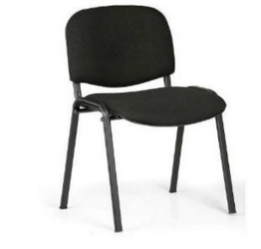 | 120 | - Kč | - Kč | - Kč | - Kč | - Kč
 |  | Kostra ocelová z oválných profilů – odstín černá | Vyplňte ANO/NE
 |  | Výška sedu min. 46 cm, max. 49 cm. | Vyplňte ANO/NE
 |  | Šířka sedu min. 47 cm, max. 54 cm. | Vyplňte ANO/NE
 |  | Hloubka sedu min. 41 cm, max. 44 cm. | Vyplňte ANO/NE
 |  | Výška židle min. 78 cm, max. 87 cm. | Vyplňte ANO/NE
 |  | Otěruvzdornost min. 30 000 cyklů. | Vyplňte ANO/NE
 |  | Nosnost min. 120 kg. | Vyplňte ANO/NE
 |  | Sedák i opěrák čalouněný ve stejné barvě. | Vyplňte ANO/NE
 |  | Židle je stohovatelná, polstrovaný sedák i zádová opěrka. | Vyplňte ANO/NE
 |  | Barva černá, modrá, šedá | Vyplňte ANO/NE
 |  | Požadovaná záruka za jakost min. 24 měsíců | Doplňte délku záruky
 |  | Lhůta pro dodání na základě objednávek max. 60 dnů | Doplňte dodávací lhůtu
 |  | (např. typ Taurus)
typ 7 | Konferenční židle bez loketních opěrek | Konferenční židle bez loketních opěrek - síťovaná zádová opěrka | Vyplňte ANO/NE |  | 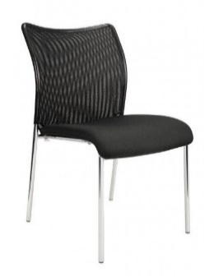 | 30 | - Kč | - Kč | - Kč | - Kč | - Kč
 |  | Kostra ocelová - černé provedení | Vyplňte ANO/NE
 |  | Sedák čalouněný | Vyplňte ANO/NE
 |  | Opěrák černá samonosná síťovina | Vyplňte ANO/NE
 |  | Plastové špunty na dolní straně nohou | Vyplňte ANO/NE
 |  | Výška sedu min. 44 cm | Vyplňte ANO/NE
 |  | Šířka sedu min. 45 cm | Vyplňte ANO/NE
 |  | Stohovatelná židle | Vyplňte ANO/NE
 |  | Otěruvzdornost min. 60 000 cyklů | Vyplňte ANO/NE
 |  | Nosnost min. 120 kg | Vyplňte ANO/NE
 |  | Barva černá, modrá, šedá | Vyplňte ANO/NE
 |  | Požadovaná záruka za jakost min. 24 měsíců | Doplňte délku záruky
 |  | Lhůta pro dodání na základě objednávek max. 60 dnů | Doplňte dodávací lhůtu
 |  | (např. typ Trinity)
typ 8 | Konferenční židle s loketními opěrkami | Konferenční židle s loketními opěrkami - síťovaná zádová opěrka | Vyplňte ANO/NE |  | 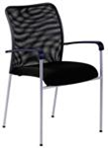 | 30 | - Kč | - Kč | - Kč | - Kč | - Kč
 |  | Kostra ocelová - černé provedení | Vyplňte ANO/NE
 |  | Loketní opěrky černý plast | Vyplňte ANO/NE
 |  | Sedák čalouněný | Vyplňte ANO/NE
 |  | Opěrák černá samonosná síťovina | Vyplňte ANO/NE
 |  | Plastové špunty na dolní straně nohou | Vyplňte ANO/NE
 |  | Výška sedu min. 44 cm | Vyplňte ANO/NE
 |  | Šířka sedu min. 45 cm | Vyplňte ANO/NE
 |  | Stohovatelná židle | Vyplňte ANO/NE
 |  | Otěruvzdornost min. 60 000 cyklů | Vyplňte ANO/NE
 |  | Nosnost min. 120 kg | Vyplňte ANO/NE
 |  | Barva černá, modrá, šedá | Vyplňte ANO/NE
 |  | Požadovaná záruka za jakost min. 24 měsíců | Doplňte délku záruky
 |  | Lhůta pro dodání na základě objednávek max. 60 dnů | Doplňte dodávací lhůtu
 |  | (např. typ Trinity)
 |  |  |  |  | Celkový počet ks | 530 |  |  | Celková nabídková cena v Kč bez DPH za 24 měsíců pro hodnocení nabídek | 0 Kč | 0 Kč
Poznámka:
*) Zadavatel umožnuje obdobně dle § 89 ZZVZ pro plnění veřejné zakázky použití i jiného rovnocenného řešení tj. kvalitativně a technicky obdobného řešení.
Účastník vyplňuje pouze žlutě označená pole

